概略
システム名 |  |  | 会計職のためのweb会計管理システム | 資料名 | システム概略設計書 | WBS番号 | 0.0.0 | 担当・日付 | 苗字 | YYYY/MM/DD

 | 1 | システムの目的
 |  | 本システムの目的は、・・・・・．

 | 2 | システムの主要機能
 |  | 本システムの主要な機能は下記の通りである．
 |  | (1) | 機能１
 |  |  | webベースデータベースアクセスを行う機能である．
 |  | (2) | 機能２
 |  |  | 個人登録を行う機能である．
 |  | (3) | 機能３
 |  |  | 団体登録を行う機能である．

 | 3 | システムの全体構成
 |  | 本システムは，webベースデータベースを利用したサービスを提供する．
 |  | 本システムの全体構成図を下記に示す．

部活データベース
登録
入力
購入
リストデータベース

出力

 |  |  |  |  | 図１ システム構成図

 | 4 | システム利用の流れ
 |  | 本システムを利用した業務・作業の大まかな流れは下図の通りである．
1.購入
5.閲覧
4.出力
データベース

2.入力
3.登録

 |  |  |  |  | 図２ システム利用の流れ

画面１
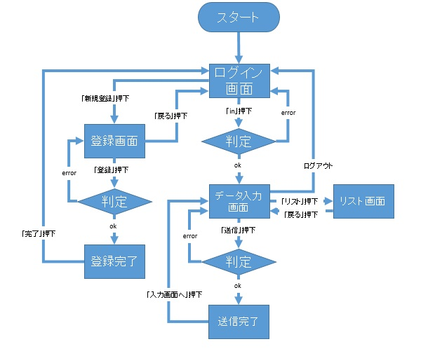
システム名 |  |  | 会計職のためのweb会計管理システム |  | 資料名 | システム画面設計書 | WBS番号 | 0.0.0 | 担当・日付 | 苗字 | YYYY/MM/DD

 | 1 | 画面一覧
 |  | 下表に本システムで開発するシステム画面を記す。
 |  | 機能ID |  | 画面名 | 画面の概要 |  |  | 凡例
端子
 |  | 1 |  | ログイン | システムへアクセスしたユーザにログイン画面を表示
 |  | 4 |  | データ入力 | データを入力するための画面を表示
画面
 |  | 5 |  | 入力完了 | データを入力し成功した場合完了画面を表示
 |  | 11 |  | リスト | 入力したデータの一覧と総額を表示
判断
 |  | 15 |  | 登録 | 個人登録をするための画面を表示
 |  | 20 |  | 登録完了 | 個人登録が完了したときに画面を表示

 |  |  |  |  |  |  |  | 画面遷移（遷移条件を付近に記入）

 |  | 2 | 画面遷移図
 |  |  | 下図に本システムの画面遷移図を示す。

画面２
システム名 |  |  | 会計職のためのweb会計管理システム | 資料名 | システム画面設計書 | WBS番号 | 0.0.0 | 担当・日付 | 苗字 | YYYY/MM/DD

 | 3 | 画面レイアウト
 |  | 下記に各画面のレイアウトを示す。

 |  | 1 | ログイン画面

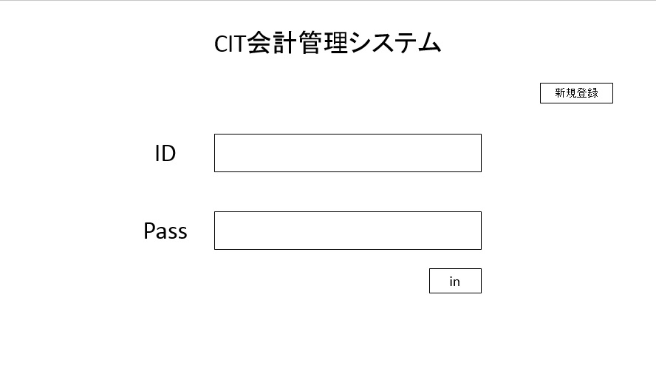
- 画面説明 -
IDとPassを使ってログインする
IDは英数字8桁以上13桁以下
Passは英数字8桁以上13桁以下
IDとPassを入力してinを押すとデータ入力画面へ行く
新規登録を押すと個人登録画面へ行く
ログイン失敗時は画面下に赤字で発生した問題表記

IDが違います

 |  | 2 | データ入力画面

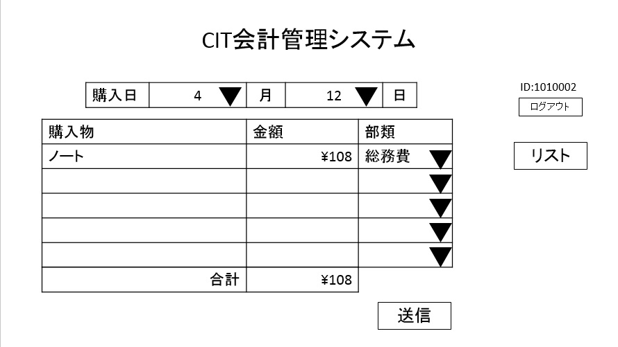
- 画面説明 -
購入した物のレシートの内容を入力するためのページ
購入物と金額はテキストボックスで入力
購入日と部類はリストボックスで入力
部類は総務費，企画費，交通費，渉外費，団体活動費を設ける
入力されたデータは送信を押すとデータベースへ書き加えられる
送信を押すと入力完了画面へ行く
リストを押すとリスト画面へ行く
ログアウトを押すとログイン画面へ行く
必要項目に記入漏れで入力失敗した場合画面下に赤字で発生した問題を表記

戻る

日付が記入されていません

 |  | 3 | 入力完了画面

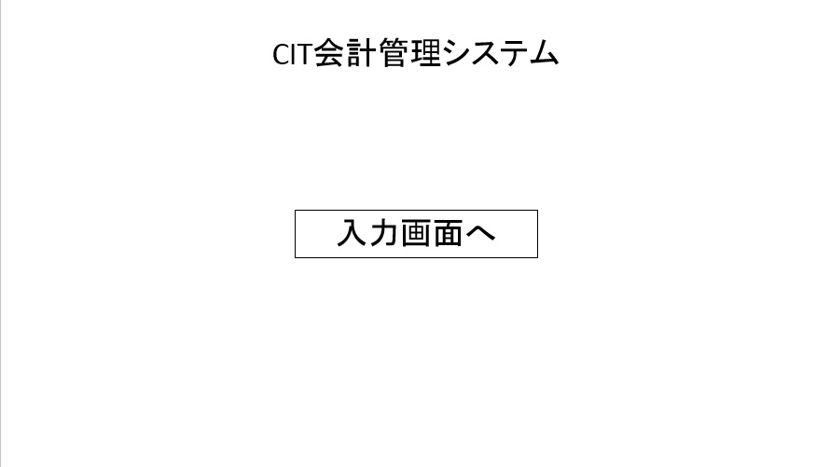
- 画面説明 -
データ入力が完了したことを示すページ
入力画面へを押すとデータ入力画面へ行く

ログアウト

 |  | 4 | リスト画面

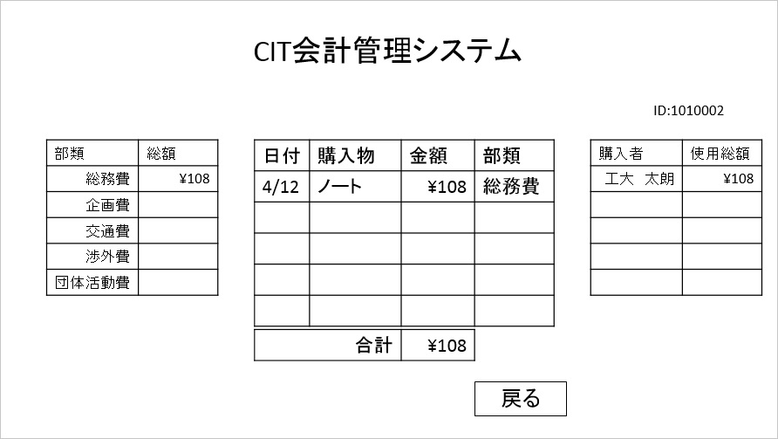
- 画面説明 -
データ入力で入力したデータの一覧を表示する
購入者別の使用金額の合計を表示する
部類別の合計を表示する
戻るを押すとデータ入力画面へ行く

戻る

 |  | 5 | 登録画面

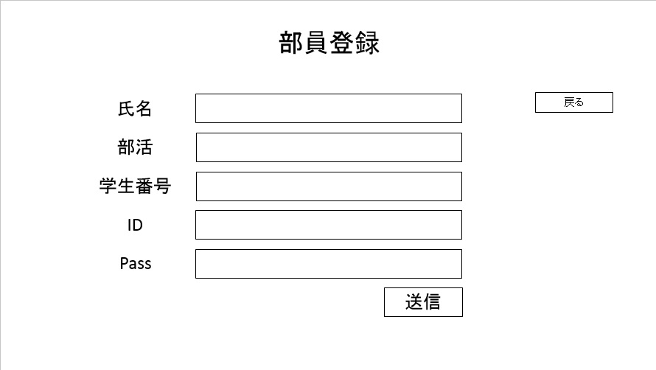
- 画面説明 -
個人を登録するための画面
登録する内容は氏名，所属部活動，学生番号，ID，Passとする
所属部活動はあらかじめデータベース上に部活動一覧を作っておきリストボックスで入力
送信を押すと入力したデータをデータベースに書き加える
記入漏れ，登録内容の重複がある場合発生した問題を赤字で画面下に表記
送信を押すと登録完了画面へ行く
戻るを押すとログイン画面へ行く

学生番号が記入されていません
戻る

 |  | 6 | 登録完了画面

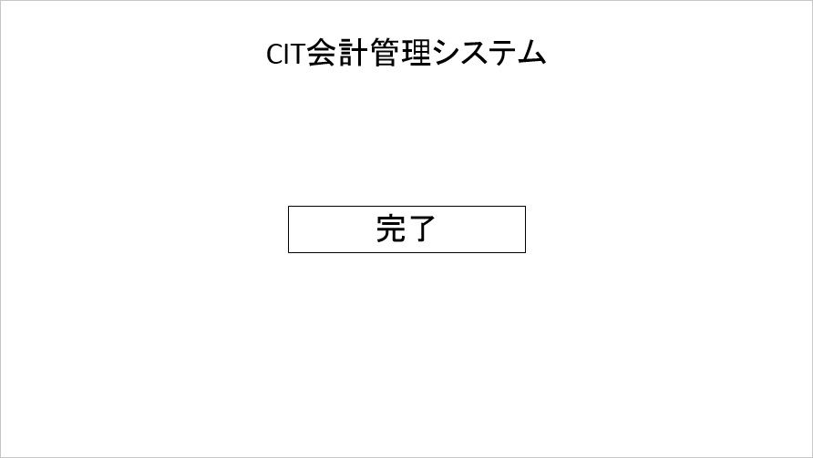
- 画面説明 -
個人登録が完了したことを示す画面
完了を押すとデータ入力画面へ行く

戻る

処理
システム名 |  |  | 会計職のためのweb会計管理システム |  | 資料名 | システム処理設計書 | WBS番号 | 0.0.0 | 担当・日付 | 苗字 | YYYY/MM/DD

 | 1 | システム処理フロー
 |  | 下図に本システムで開発するシステム処理のフローを示す。
 | 機能ID |  |  | 3 |  | 機能ID | 機能ID
 | 処理名 |  |  | ログイン処理 |  | 処理名 | 処理名
ログインボタン押下

各変数へ入力値をセット

IDに対するパスワード問合せ
顧客情報テーブル

 |  |  |  |  |  |  |  |  |  |  | 凡例
ボタン押下
IDが存在する
No

Yes
処理

パスワードの
正誤確認
No
判断

Yes
テーブル

メニュー画面
表示
ログイン失敗
画面表示

 |  |  |  |  |  |  |  |  |  |  | 処理の流れ

